гкл по калькулятору кнауф
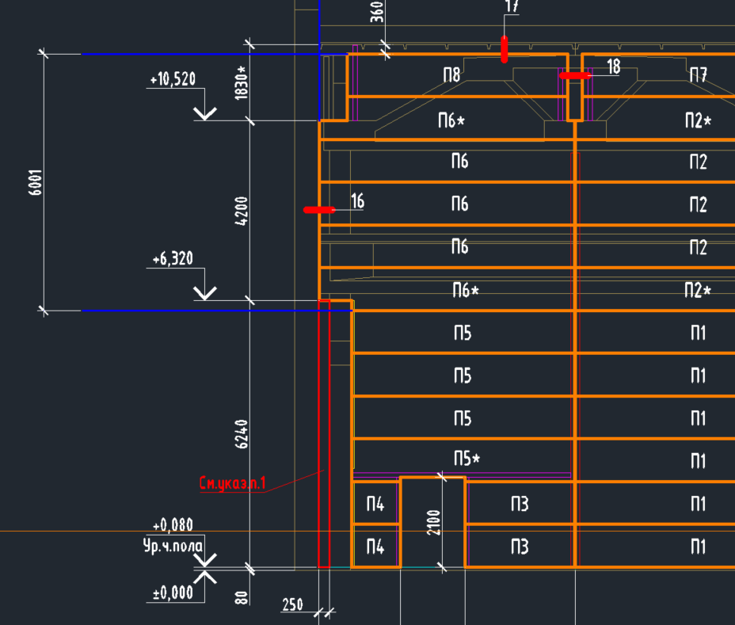
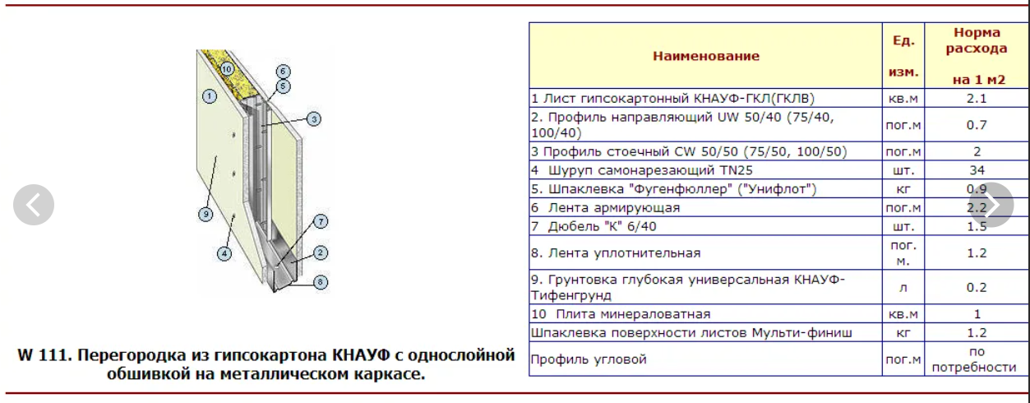
Длина стены, м | 192.00
Высота, м | 6.00
Площадь, м2 | 1,152.00

https://ksmshop.ru/gkl/gkl_raschet_materialov_peregorodka1.html | ссылка на калькулятор

Тип материалов | Норма расхода на 1кв.м | Расход материала по заданным размерам | Ед.измерения | Стоимость ед., руб | Сумма, руб. | Ссылка на материал
1. Лист гипсокартонный КНАУФ-ГКЛ(ГКЛВ* - влагостойкий, ГВЛВ* - гипсоволокно) описание подробно | 2.1 | 2419.2 | кв.м | 209.00 | 505,612.80 | https://leroymerlin.ru/product/gipsokarton-ognestoykiy-125-mm-knauf-2500x1200-mm-3-m-82276179/?utm_referrer=https%3A%2F%2Fleroymerlin.ru%2Fcatalogue%2Fgipsokarton%2Fognestoykiy%2F%3Futm_referrer%3Dhttps%253A%252F%252Fyandex.ru%252Fclck%252Fjsredir%253Ffrom%253Dyandex.ru%25253Bsearch%25252F%25253Bweb%25253B%25253B%2526text%253D%2526etext%253D2202.TIgQrVHF3C_UpE_9uCLs2GbfI0QuApkeP-luAGaXQjZXiZ9inJBeLrclOzPDRQ6T4r6BVjWOTC8qbxv1lBWAYXBpdXJ3Z2RvenVkZm5wbWM.f5c26c4d9e32e217986cfa7f0beca5a63569d1da%2526uuid%253D%2526state%253DRsWHKQP_fPE%252C%2526%2526cst%253DAxbTlK7nwx6hOtlFEVBANg1oAc457ASwC2v0TFLy99TPz2_l9e3jHs4eLid4mf5cuSyRlujFvj2PTHVmWtBfhw452_F1QaYq6KDF4v6YpTh75Mv0ju8WRbmtU_6sf0jv72ENGGId4tSMHg_vS_ijBALgjmZ-NCipIHoRVPjmEOdNWnFfYwrU0ivyGbcukziMwSjayMoNQVoQOB_i5f3Ou29ir2-5VLu8TDWjaUqQA1rgAERE6soalc-J4RdnGNw2S-v_k7F-cOaZsVbhBwMJ7_QWB8tNRInJgY0cyArc5TR-ON0XhAHd-tpwyrLOz0KEeDOLsyJ4ZsblrbFRY0OkF_bkeLZ26V3fIcbQEkumcSGpOTr99vC9rrEi970tzwi3GlPO1gbqYeg6ensUK71ncm1us4yCq47VSXofn_NZS3hPsLgJqRJWhY_pDsyH7T1Y27cI0Za6ygqLfsVsrNsHs26lsW6kXkcnBupXptgHxX5ZpaOiVfP48LEf3oGLEcwXbgdV3Ji7tvhXDI8Ykz8cg5ciji09GHJmC0oyKXiDAN_BKY1TcwEmwdY0OXB-ED2DR1cDtWB1iRJQXzr7sDPI--MuvfQAWPZ6AvblW4e9VGkkRMzfa361KQ7UWmpr6mLmyKtphvKMNzgqUmmdpRoqu0-1BZHw4-EFXMJ-GqitxWfMRjnwnpqbF0ZVjnlkTB51R-WRUAId3rGUCXTQz7QXFkIndOsM881_1jEvqare2wLtQNHKRPttoqzoNzaWPAhKeVdhuFrUm4GHJqvKZNFOk6L4fU422QPp_leVc09RWL-nSa1hhUMC9LWu9ERVUcyQqMblZMG92XITCBHY7BKq8Dne3ZrnlxI2k0KKXNLlJpayUZ_3-7Gji0DVpDfTWqj5nCTLRJfcQ2fofMXi26ilpG4F4q3O0MT8AS_8j_27UaeYWH5j2jkkneT1RJWRu0J8m0pzZQKf9-8liq2e0R_jfeUobNcgfipM-p_HJ64KFT2LThA4eoljtJHbwZla64BDKXQK9FdVXQqICwJFY0a19Sg4jU2ajKgSRAQa8yY3Psa7tCbG4jqsRpgSU6t9JlbBjQSW8v84ksSDWKwrswxRhvAaXVKwh_vj6rNa-w-f1V6P5FJ4uxNrE9X7n4-vbIhemMZDSEY8WtcU2Rm3Uam83oFnAKsCvVIgAnR2bcc_UhE5xdm-M91pbxixbDtjk01ZDyaZMC79Zhe22jHJYcLFQg%252C%252C%2526data%253DVzFITjJTUER3MkI4MEY5djBaZUVGLTV3ZmFCSXNfd0xremI0MjYxWXM2MmE1QTBleEJoa1EwVXgtZXhtamhZSVEwaHQ5ZFNMbXQwUFg3VE9VT2l1TjVac29iYlN5bkVEd3FSN0VKN1Q2UFlJSnFoRjRuaVlVb3FHck55QXdPVzkzN20wSEJ
2. Профиль направляющий ПН* 50/40 (75/40, 100/40) | 0.7 | 806.4 | пог.м | 116.67 | 94,080.00 | https://leroymerlin.ru/product/profil-napravlyayushchiy-pn-4-knauf-06-mm-75x40x3000-mm-12756964/
3. Профиль стоечный ПС* 50/50 (75/50, 100/50) | 2 | 2304 | пог.м | 421.30 | 970,675.20 | https://leroymerlin.ru/product/profil-stoechnyy-ps-4-knauf-06-mm-75x50x3000-mm-12756999/
4а. Шуруп самонарезающий TN25 | 34 | 39168 | шт. | 3.19 | 124,883.48 | https://leroymerlin.ru/product/shurup-fosfatirovannyy-korrozionnostoykiy-tn-35x25-mm-91165389/
4б. Шуруп самонарезающий TN35 | 0.9 |  | шт. |  | 0.00
5. Шпаклевка ("Унифлот") | 1.5 | 1036.8 | кг | 28.15 | 29,185.92 | https://glavsnab.net/shpatlevka-polimernaya-starateli-finishnaya-plyus-20-kg.html?specification
6. Лента армирующая | 2.2 | 2534.4 | пог.м | 19.20 | 48,660.48 | https://leroymerlin.ru/product/lenta-armiruyushchaya-dlya-shvov-knauf-kurt-50-mm-h-25-m-82668641/
7. Дюбель "К" 6/40 | 1.5 | 1728 | шт. | 6.80 | 11,750.40 | https://leroymerlin.ru/product/dyubel-s-shirokim-flancem-standers-pnd-6f-6x40-mm-83387801/
8. Лента уплотнительная | 1.2 | 1382.4 | пог. м. | 10.80 | 14,929.92 | https://leroymerlin.ru/product/lenta-uplotnitelnaya-knauf-dihtungsband-50-mm-x-30-m-13120976/
9. Грунтовка глубокая универсальная КНАУФ-Тифенгрунд | 0.2 | 230.4 | л | 745.00 | 171,648.00 | https://ognezashchitnaya-kraska.ru/universalnaya-super-gruntovka-svatozar-sv94-leto-id736/
10. Плита минераловатная | 1 | 1152 | кв.м | 478.30 | 551,001.60 | https://tskdiplomat.ru/catalog/izolyatsionnye_materialy/heat_insulation/mineral_wool_on_the_basis_of_basalt_/isoroc-p-75-1000-600-70.html
Шпаклевка поверхности листов Мульти-финиш | 1.2 | 1382.4 | кг | 56.20 | 77,690.88 | https://glavsnab.net/shpaklevka-finishnaya-knauf-rasler-20-kg.html?specification
11. Профиль угловой обычная длина 3пог.метра при перевозке не сгибать! | по потребности |  | пог.м |  | 0.00
 |  |  |  | Сумма | 2,600,118.68
 |  |  |  |  | 2,257.05

блоки
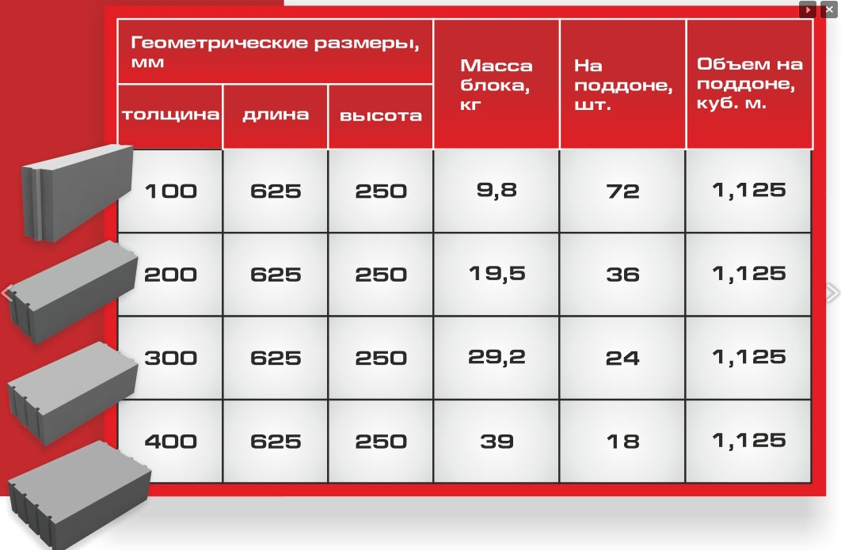

 | газобетон, толщ | длин | выс | на поддоне | м2 1 бл | необх кол бл | 2 ряда кол-во блоков | поддонов | кубов | стоим по 4200/куб, руб
 | 100 | 625 | 250 | 72 | 0.15625 | 14272 | 28544 | 396 | 496 | 2,081,333
 | 200 | 625 | 250 | 36 | 0.15625 | 14272 | 28544 | 793 | 991 | 4,162,667
 | 300 | 625 | 250 | 24 | 0.15625 | 14272 | 28544 | 1,189 | 1,487 | 6,244,000
 | 400 | 625 | 250 | 18 | 0.15625 | 14272 | 28544 | 1,586 | 1,982 | 8,325,333

 |  |  |  | арматура, м | 4608 | тонн | стоим по 52800/т, руб
 |  |  |  | 6мм, тн | 0 | 1.02 | 54,013
 |  |  |  | 8мм, тн | 0 | 1.82 | 96,104
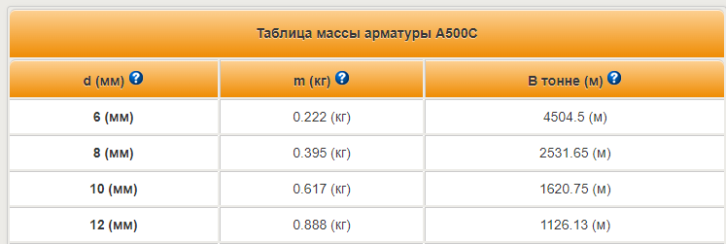
по рд, м2 | 2230 |  |  | 10м, тн | 1 | 2.84 | 150,118
выс, м | 12 |  |  | 12мм, тн | 1 | 4.09 | 216,053
длин, м | 192

 |  |  |  | штукатурка |  | кг на 2 стороны | стоим по 11,5руб/кг
 |  |  |  | расход при 10мм, кг | 14.5 | 64,670.00 | 743,705.00
 |  |  |  | расход при 5мм, кг | 7.25 | 32,335.00 | 371,852.50

 |  |  |  | краска | расход на всю площ, кг | стоим по 198 р/кг
 |  |  |  | расход 300гр/м2 | 1338 | 264,924.00
 |  |  |  |  |  |  |  |  |  |  | 12.35

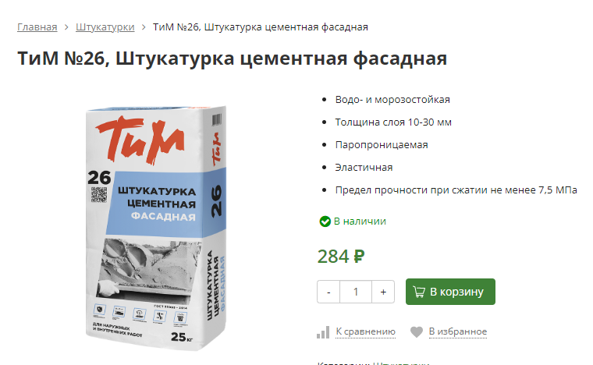
расчеты грубо, цены рынок

гкл-рыба
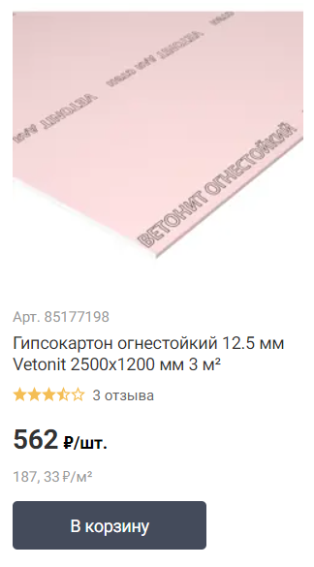
 | м2 | 2 стор, м2 | стоим, м2 | сумма
S перекр рд, м2 | 2,230.60
S гкл по двг, м2 | 1,100.50 | 2,201.00 | 187.33 | 412,320.67 | 733.67
S снд по двг, м2 | 1,163.80

 | м2 | стоим, м2 | сумма
Мин вата, плиты | 1,100.50 | 488.30 | 537,374.15

высота стены, м | 6.03
длина стены, м | 192.00

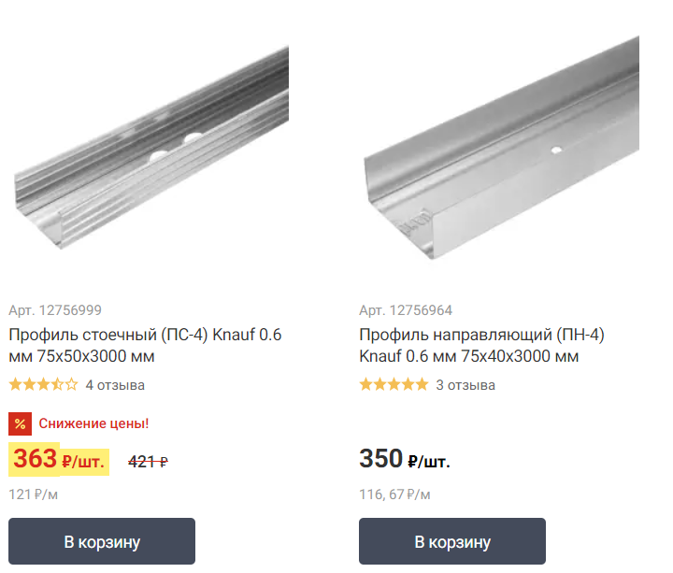
 | м | шт | стоим, шт | сумма
стоечный профиль | 960.00 | 320.00 | 421.00 | 134,720.00
напр профиль | 768.00 | 256.00 | 350.00 | 89,600.00

